Abb. E1-5A
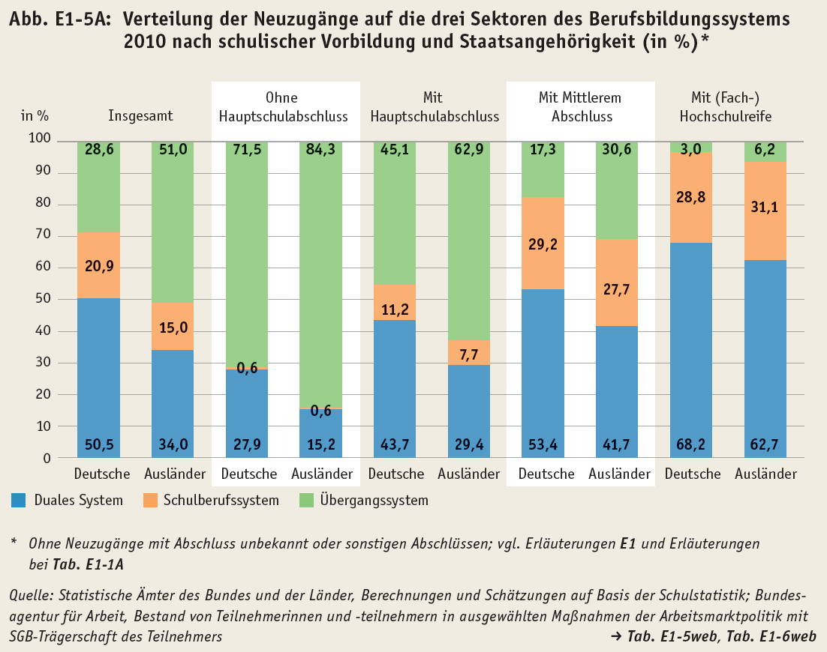
Zurück zum Inhalt

Abb. E1-6web
Zurück zum Inhalt
Abb. E1-6web: Verteilung der Neuverträge auf Altersjahre zum Zeitpunkt des Vertragsbeginns 2010 nach Schulbildung und Geschlecht
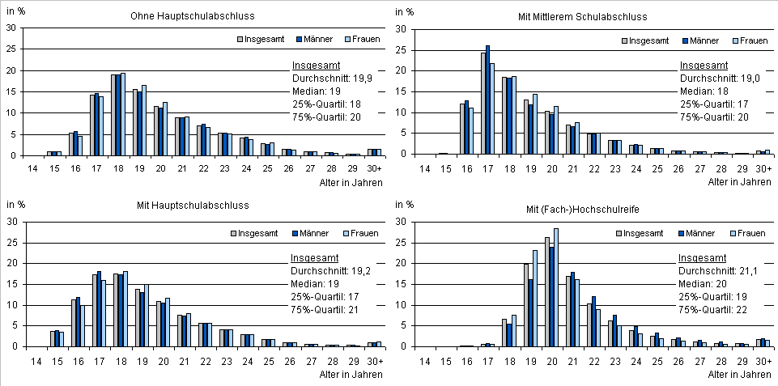

 | vgl. Tab. E1-7web
Quelle: Statistische Ämter des Bundes und der Länder, Berufsbildungsstatistik

Abb. E1-7web
Zurück zum Inhalt
Abb. E1-7web: Verteilung der Neuzugänge auf die drei Sektoren des beruflichen Ausbildungssystems* 2010 nach Ländern (in %)
 | Duales System | Schulberufssystem | Übergangssystem
Deutschland | 48.91432288 | 20.371878588 | 30.713798532
Flächenländer insgesamt | 48.560459464 | 20.146756041 | 31.292784495
Flächenländer Ost | 50.556419177 | 30.646235843 | 18.79734498
Flächenländer West | 48.274079686 | 18.640293424 | 33.08562689
Stadtstaaten | 53.57857347 | 23.341362838 | 23.080063692
Baden-Württemberg | 42.458131335 | 15.50058763 | 42.041281034
Bayern | 59.092080298 | 22.032746949 | 18.875172753
Berlin | 49.362606232 | 29.603399433 | 21.033994334
Brandenburg | 55.216791788 | 28.542975333 | 16.240232879
Bremen | 55.540430166 | 15.3825211 | 29.077048734
Hamburg | 59.28756317 | 17.132996425 | 23.579440404
Hessen | 52.894837152 | 18.076320359 | 29.028842489
Mecklenburg-Vorpommern | 59.367899194 | 22.4953522 | 18.136748606
Niedersachsen | 44.926034109 | 16.868463206 | 38.205502685
Nordrhein-Westfalen | 47.971136263 | 19.979736075 | 32.049127663
Rheinland-Pfalz | 47.100093545 | 21.733707515 | 31.16619894
Saarland | 48.820023838 | 16.066746126 | 35.113230036
Sachsen | 48.128504319 | 35.846340355 | 16.025155327
Sachsen-Anhalt | 48.680067813 | 29.898280455 | 21.421651732
Schleswig-Holstein | 43.75672043 | 15.786290323 | 40.456989247
Thüringen | 47.242050616 | 29.448410123 | 23.30953926

 | vgl. Tab. E1-2web
* Vgl. Methodische Erläuterungen zu E1 und Erläuterungen bei Tab. E1-1A
Quelle: Statistische Ämter des Bundes und der Länder, Berechnungen und Schätzungen auf Basis der Schulstatistik; Bundesagentur für Arbeit, Bestand von Teilnehmerinnen und -teilnehmern in ausgewählten Maßnahmen der Arbeitsmarktpolitik mit SGB -Trägerschaft des Teilnehmers

1 | 1 | 1 | 1

Abb. E1-8web
Zurück zum Inhalt
Abb. E1-8web: Verteilung der Neuzugänge auf die drei Sektoren des Berufsbildungssystems nach schulischer Vorbildung 2000, 2008 und 2010*
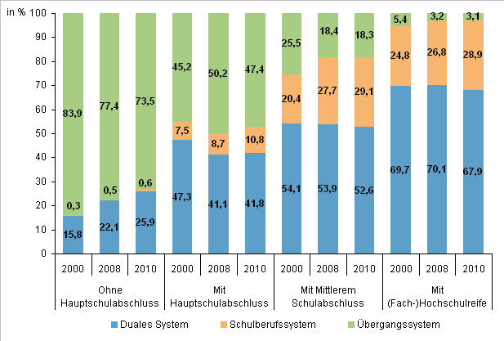

* Ohne Neuzugänge mit Abschluss unbekannt oder sonstigen Abschlüssen; 2000 enthält zusätzliche Maßnahmen der BA; vgl. Methodische Erläuterungen zu E1 und Erläuterungen bei Tab. E1-1A
Quelle: Statistische Ämter des Bundes und der Länder, Berechnungen und Schätzungen auf Basis der Schulstatistik; Bundesagentur für Arbeit, Bestand von Teilnehmerinnen und -teilnehmern in ausgewählten Maßnahmen der Arbeitsmarktpolitik mit SGB -Trägerschaft des Teilnehmers
 | #BEZUG! | #BEZUG! | #BEZUG! | #BEZUG! | #BEZUG!
1 | 1 | 1 | 1 | 1 | 1
 | #BEZUG! | #BEZUG! | #BEZUG!
1 | 1 | 1 | 1

 | #BEZUG! | #BEZUG! | #BEZUG! | #BEZUG! | #BEZUG!
1 | 1 | 1 | 1 | 1 | 1

Abb. E1-9web
Zurück zum Inhalt
Abb. E1-9web: Verteilung der Neuzugänge auf die drei Sektoren des beruflichen Ausbildungssystems 2011 nach Ländern* (in %)
 | Duales System | Schulberufssystem | Übergangssystem
Deutschland | 50.992589829 | 20.410911783 | 28.596498388
Flächenländer insgesamt | 50.81187092 | 20.063331368 | 29.124797712
Flächenländer Ost | 51.520863981 | 30.583768642 | 17.895367377
Flächenländer West | 50.716399675 | 18.646675405 | 30.63692492
Stadtstaaten | 53.37467273 | 24.992421111 | 21.63290616
Baden-Württemberg | 44.95600624 | 15.697971919 | 39.346021841
Bayern | 63.540674164 | 20.670562904 | 15.788762932
Berlin | 48.153192853 | 32.0033117 | 19.843495446
Brandenburg | 52.601822373 | 29.701394225 | 17.696783401
Bremen | 55.956806514 | 14.940697469 | 29.102496017
Hamburg | 60.355029586 | 18.741869151 | 20.903101263
Hessen | 55.331830351 | 18.275327603 | 26.392842046
Mecklenburg-Vorpommern | 59.542381695 | 23.935814575 | 16.521803729
Niedersachsen | 45.294774258 | 17.039670036 | 37.665555705
Nordrhein-Westfalen | 50.246707785 | 20.130438406 | 29.622853809
Rheinland-Pfalz | 48.723638429 | 22.338990272 | 28.937371299
Saarland | 50.580156287 | 16.331202147 | 33.088641566
Sachsen | 50.150229297 | 33.949185599 | 15.900585104
Sachsen-Anhalt | 49.732505885 | 29.141878879 | 21.125615236
Schleswig-Holstein | 46.038940018 | 16.274337511 | 37.686722471
Thüringen | 49.870952033 | 31.146822498 | 18.982225469

 | vgl. Tab. E1-9web
* Vorläufige Ergebnisse; vgl. Methodische Erläuterungen zu E1 und Erläuterungen bei Tab. E1-1A
Quelle: Statistische Ämter des Bundes und der Länder, Berechnungen und Schätzungen auf Basis der Schulstatistik; Bundesagentur für Arbeit, Bestand von Teilnehmerinnen und -teilnehmern in ausgewählten Maßnahmen der Arbeitsmarktpolitik mit SGB -Trägerschaft des Teilnehmers

1 | 1 | 1 | 1

Abb. E1-10web
Zurück zum Inhalt
Abb. E1-10web: Neuzugänge in die Sektoren der Berufsausbildung 2010 nach Geschlecht (in %)*

 | vgl. Tab. E1-3web
* Vgl. Methodische Erläuterungen zu E1 und Erläuterungen bei Tab. E1-1A
Quelle: Statistische Ämter des Bundes und der Länder, Berechnungen und Schätzungen auf Basis der Schulstatistik; Bundesagentur für Arbeit, Bestand von Teilnehmerinnen und -teilnehmern in ausgewählten Maßnahmen der Arbeitsmarktpolitik mit SGB -Trägerschaft des Teilnehmers
 | #BEZUG! | #BEZUG! | #BEZUG! | #BEZUG! | #BEZUG!
1 | 1 | 1 | 1 | 1 | 1
 | #BEZUG! | #BEZUG! | #BEZUG!
1 | 1 | 1 | 1

 | #BEZUG! | #BEZUG! | #BEZUG! | #BEZUG! | #BEZUG!
0 | 0 | 0 | 0 | 0 | 0

